Лист1
1 задача | n= | 6
Б | 14 | 14 | 16 | 15 | 14 | 16 |  | среднее | 14.833333333 | дисперсия | 0.80555555556 | несм.д. | 0.96666666667
В | 11 | 14 | 11 | 13 | 14 | 11 |  | среднее | 12.333333333 | дисперсия | 1.8888888889 | несм.д. | 2.2666666667
 |  |  |  |  |  |  |  |  |  |  |  | F | 2.3448275862
 |  |  |  |  |  |  |  |  |  |  |  | F tabl | 7.1463818287
 |  |  |  |  |  |  |  |  |  |  |  | s^2 for t | 1.6166666667
 |  |  |  |  |  |  |  |  |  |  |  | f for t | 10
 |  |  |  |  |  |  |  |  |  |  |  | t расч | 3.4055745689
 |  |  |  |  |  |  |  |  |  |  |  | t табл | 2.228138852

2 задача
Тип | y- | s^2 | n
А | 75.5 | 83.17 | 15 |  |  |  | F | 1.5414211855
В | 89.3 | 128.2 | 20 |  |  |  | F tabl | 2.860721536
 |  |  |  |  |  |  | s^2 for t | 109.09636364
 |  |  |  |  |  |  | f for t | 33
 |  |  |  |  |  |  | t расч | 3.8681254811
 |  |  |  |  |  |  | t табл | 2.0345152974

3 задача
A | 1.38 | 9.69 | 0.39 | 1.42 | 0.95 | 5.94 | 0.59 |  | 7
B | 1.42 | 10.37 | 0.39 | 1.46 | 0.93 | 6.15 | 0.61 |  | 7
 | -0.04 | -0.68 | 0 | -0.04 | 0.02 | -0.21 | -0.02 | сумма | -0.97 | х с чертой | -0.13857142857 | Dв | 0.053726530612

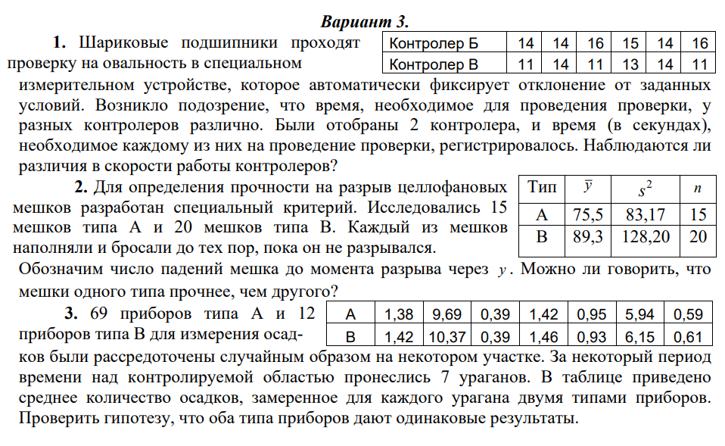
 | x с чертой | 2.9085714286 | Dв | -0.92048396501
 | х с чертой | 3.0471428571 | Dв | -1.021925656
 |  |  | Dв то что надо | 0.053726530612
 |  |  | s^2 | 0.062680952381
 |  |  | t расч | 1.4643838175
 |  |  | t табл | 2.4469118511

